Советы по заполнению таблицы.
Столбец A: введите название товара, которое отличало бы его от другого похожего товара.
Столбец B: введите себестоимость товара.
Столбец C: введите цену планируемой продажи (вы можете посмотреть похожие товары на Wildberries и поставить аналогичную цену).
Столбцы E: введите скидку. Это значение нужно только для расчёта цены без скидки (столбец D), которую необходимо будет установить на Wildberries.
Столбец P: укажите % комиссии на товар. Его можно взять из раздела «Аналитика» на вкладке «Комиссия, логистика и хранение».

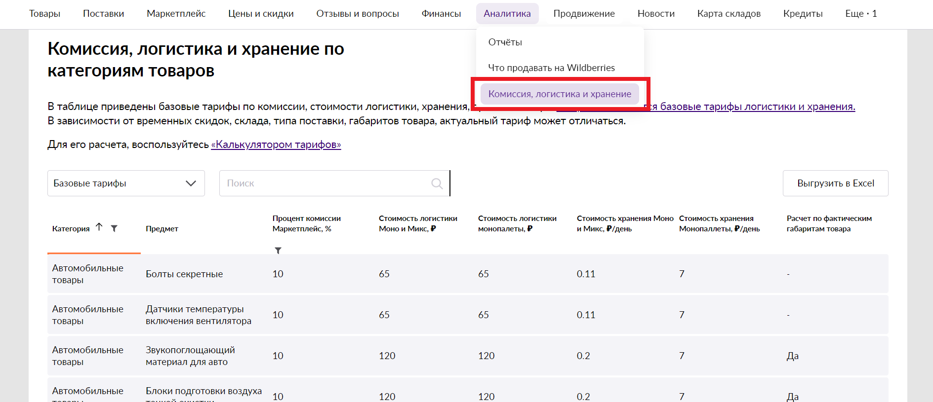

Столбец R: укажите цену за одни сутки хранения из таблицы «Комиссия, логистика и хранение».
Столбец S: укажите среднее время хранения товара на складе Wildberries за сутки (если не знаете какое, укажите 25 суток).
Столбец U: укажите стоимость приёмки, если она стала платной.
Столбец V: укажите тариф доставки до покупателя (стоимость логистики) из таблицы «Комиссия, логистика и хранение».
Столбец W: укажите конверсию в выкуп. Если для вашего товара необходима примерка, то укажите 60%. Если примерка не требуется, то — 80%.
Столбец Y: рассчитайте стоимость логистики до вашего склада или фулфилмента. Если ещё нет своего склада, то можете взять данные из примера.
Столбец Z: рассчитайте стоимость приёмки товара на вашем складе или фулфилменте. Если ещё нет своего склада, то можете взять данные из примера.
Столбец AA: рассчитайте стоимость маркировки товара на вашем складе или фулфилменте. Если ещё нет своего склада, то можете взять данные из примера.
Столбец AB: рассчитайте стоимость сборки товара на вашем складе или фулфилменте. Если ещё нет своего склада, то можете взять данные из примера.
Столбец AC: рассчитайте стоимость доставки одной единицы товара до маркетплейса. Если ещё не делали поставок, то можете взять данные из примера.
Столбец AM: на основании конкурентов, возьмите средние продажи ТОП10, это будет ваш прогноз продаж в случае попадания в ТОП10 поисковой выдачи
Столбец AN: рекомендую устанавливать
Неснижаемый остаток, дней = “Время от момента когда вы решили покупать до момента, когда товар пришел на ваш склад” * 2
Столбец AO: минимальная партия, дней (MOQ) - минимальная партия которую можно купить у поставщика рассчитанная в днях (те если средние продажи равны 10 шт. в день и поставщик просит партию в 100 шт, то устанавливаем в этом поле 10). При работе с Китаем обычно это поле равно 60.

